Sheet1
 | adx 18-5-1需求

一、需求列表 | 1、广告主上传接口增加授权文件上传字段；
 | 2、素材上传接口增加授权文件上传字段；
 | 3、支持移动端视频信息流。

二、需求详述 | 1、广告主上传接口增加授权文件上传字段：
 |  | 1）广告主上传接口：
 |  |  | （1）广告主数据data中的参数列表（标红为改动字段，其他字段不变）：
 |  |  |  | 字段名 |  | 类型 | 是否必传 | 字段说明
 |  |  |  | name |  | string | 是 | 广告主名称
 |  |  |  | url |  | string | 是 | 广告主url
 |  |  |  | business_licence_url |  | string | 是 | 企业营业执照图片url
 |  |  |  | icp_url |  | string | 是 | ICP备案截图url或授权文件url二选一必传

 |  |  | （2）错误码：
 |  |  |  | 错误码 | 错误说明
 |  |  |  | 2005 | 缺少ICP备案截图url或授权文件url

 |  | 2）前端：
 |  |  | （1）广告主列表：
 |  |  |  | >>原ICP一列名称改为“ICP/授权文件”，内容取二者不为空的一个，ICP优先级高于授权文件。

 |  |  | （2）审核页面：
 |  |  |  | >>将原审核不通过理由“icp备案截图无效”改为“icp备案或授权文件截图无效”。
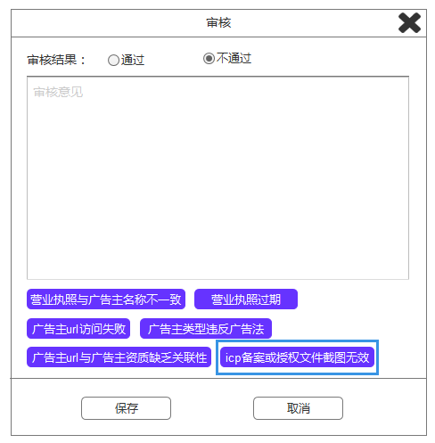

 | 2、素材上传接口增加授权文件上传字段；
 |  | 1）素材上传接口：
 |  |  | >>material_data中增加以下参数：
 |  |  | 字段名 |  | 类型 | 是否必传 | 字段说明
 |  |  | material_auth_url |  | string | 否 | 素材授权文件

 |  | 2）前端：
 |  |  | （1）素材列表页：
 |  |  |  | >>素材列表在“素材”列右侧增加一列“授权文件”，内容对应material_auth_url字段。
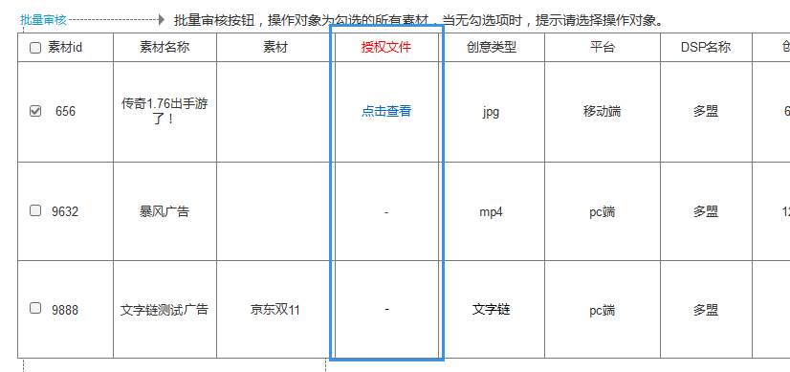

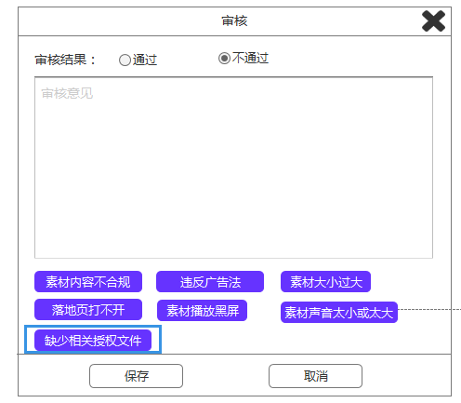
 |  |  | （2）素材审核页面：
 |  |  |  | >>增加一条审核不通过理由：“缺少相关授权文件”。

 | 3、支持移动端视频信息流。
 |  | 1）APP banner广告位添加/编辑页面：
 |  |  | >>原生广告位类型，广告位样式增加一种“视频”，对应bid request中的tempid=4。
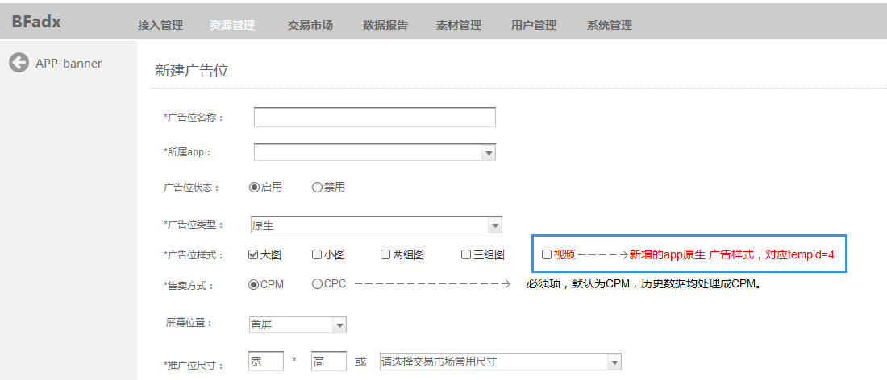

 |  | 2）素材列表页：
 |  | 【视频信息流包含一个视频url以及一个图片类型的封面，素材上传接口直接用material_url数字支持即可，不做改动，但素材预览页面需支持视频和图片同时预览。】
 |  |  | >>素材预览页面，支持视频和图片同时预览；素材列表页，以第一个url类型为准，如果为图片则展现图片预览图，如果为视频，则展现固定的视频图标。
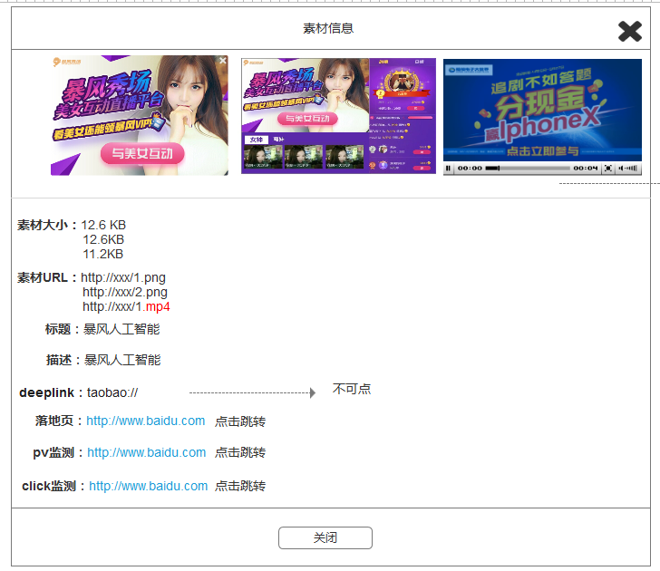

 |  | 3）bid request接口：
 |  |  | >>native object中修改以下参数值：
 |  |  |  | 字段 |  | 类型 |  | 描述 | 来源 |  | 后端逻辑
 |  |  |  | tempid |  | interger array；必须 |  | 原生广告样式模板id | 广告位样式 （大图=0、小图=1、两组图=2、三组图=3、视频=4） |  | 各个样式的图片个数、图片尺寸、title及description字数要求接口文档给出。

 |  | 4）bid response接口：
 |  |  | （1）native_mat Object中增加以下参数：
 |  |  |  | 字段名 | 类型 | 是否必传 | 字段说明
 |  |  |  | mtype | integer | 是 | 原生素材物料类型
 |  |  |  | url | string | 是 | 原生广告图片地址
 |  |  |  | md5 | string | 否 | 原生广告，素材md5值，非必选，目前仅TV开机广告位需要。
 |  |  |  | video_url | string | 否 | 视频信息流的视频地址，此时url为海报地址，当tempid=4且对应广告位选择了素材合法性判断“标准B”，且该DSP素材免审功能“关闭”时，需同时校验url和video_url字段值是否与adx为其生成的cdn地址完全一致。

 |  |  | （2）Bid.ext object中修改以下参数值；
 |  |  |  | 字段 |  | 类型 |  | 描述 | 来源 |  | 后端逻辑
 |  |  |  | tempid |  | integer；default 0 |  | 原生广告样式模板id，增加值4,tempid=4时，native_mat仅读取第一个 | / |  | 返回原生广告的样式id，只能从bid request中的tempid值中选择一个。

 |  | 5）adx response接口：
 |  |  | （1）app的banner位返回，img字段增加红色字段：
 |  |  |  | 参数名 | 说明 |  |  |  |  | 值 |  | 类型
 |  |  |  | src | 素材地址 |  |  |  |  |  |  | string
 |  |  |  | md5 | 素材的md5值，对应bid response中adm_md5或md5 |  |  |  |  | 8989sssdf |  | string
 |  |  |  | video | 视频地址 |  |  |  |  | http://123.mp4 |  | string

 |  |  | （2）app的banner位返回，ad.style参数增加以下值：
 |  |  |  | 参数名 | 说明 |  |  |  |  | 值 |  | 类型
 |  |  |  | style | 原生广告位样式，普通banner位无此字段，由bid response决定。打底广告，广点通＝0，聚效＝1 |  |  |  |  | 大图=0、小图=1、两组图=2、三组图=3、视频=4 |  | integer

